Sheet1
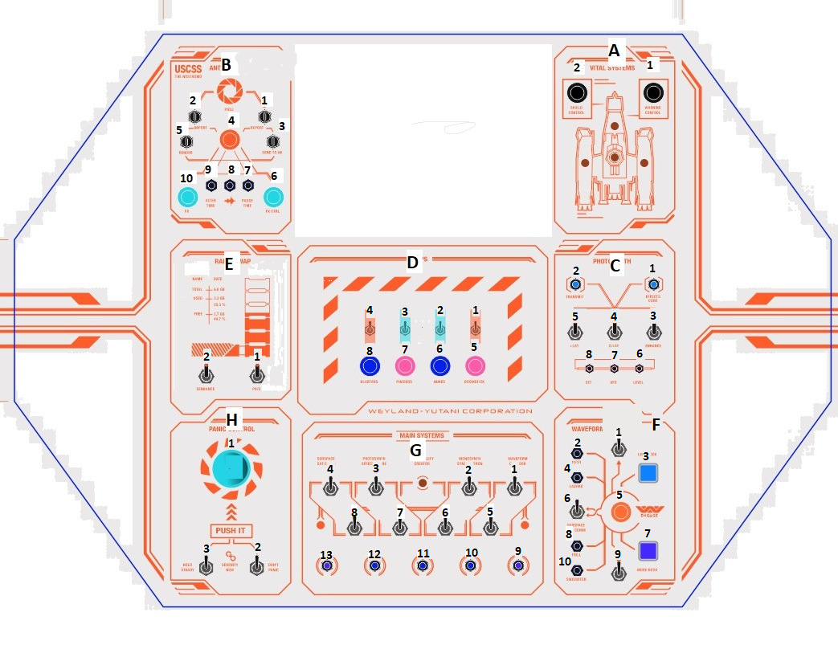
0 |  | 1 |  | 2 |  | 3
+5V signal IN |  | SIG to GND IN |  | SIG to GND IN |  | SIG to GND IN
A0 | D2 | A0 | H1 | A0 | B9 | A0 | G12
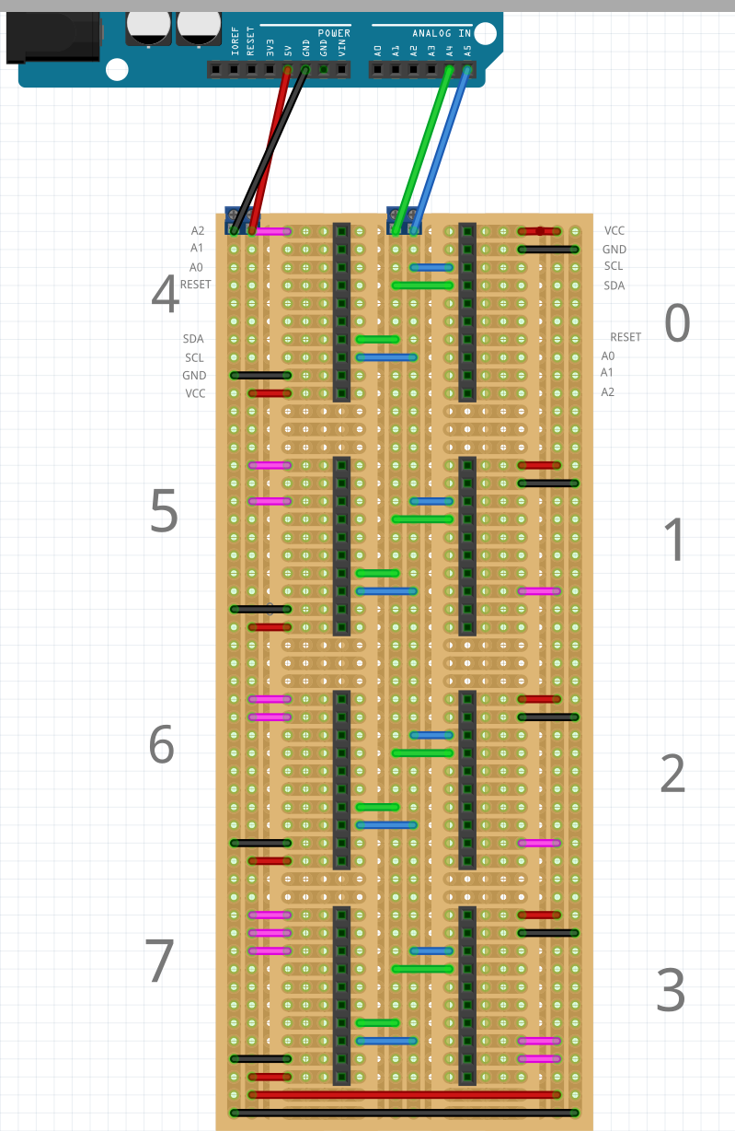
A1 | D1 | A1 | H3 | A1 | B10 | A1 | G3
A2 | D3 | A2 | H2 | A2 | C7 | A2 | A1
A3 |  | A3 | G4 | A3 | C6 | A3 | C4
A4 | F3 | A4 | D7 | A4 | F8 | A4 | G2
A5 | F6 | A5 | B7 | A5 | A2 | A5 | G8
A6 | F1 | A6 | B1 | A6 | B6 | A6 | B2
A7 |  | A7 | B3.2 | A7 | F2 | A7 | B5.1
B0 | F7 | B0 | D8 | B0 | E2 | B0 | G6
B1 | D4 | B1 | D7 | B1 | B8 | B1 | B4
B2 | F9 | B2 | D5 | B2 | C8 | B2 | B5.2
B3 |  | B3 | D6 | B3 | C5 | B3 | G7
B4 |  | B4 | G1 | B4 | G11 | B4
B5 |  | B5 | B3.1 | B5 | C3 | B5
B6 |  | B6 | F10 | B6 | F4 | B6
B7 |  | B7 | G5 | B7 | F5 | B7

4 |  | 5 |  | 6 |  | 7
SIGNAL OUT |  | SIGNAL OUT |  | SIGNAL OUT |  | SIGNAL OUT
A0 | F10L | A0 | C7L | A0 | G10L | A0
A1 |  | A1 | C8L | A1 | B2L | A1
A2 | B7L | A2 | B8L | A2 | B5L | A2
A3 | B1L | A3 | B6L | A3 | B4L | A3
A4 | D6L | A4 |  | A4 |  | A4
A5 | D5L | A5 | F4L | A5 |  | A5
A6 | H1L | A6 | F5L | A6 |  | A6
A7 | G13L | A7 | F2L | A7 |  | A7
B0 | G9L | B0 | C6L | B0 |  | B0
B1 | B3L | B1 | B9L | B1 |  | B1
B2 |  | B2 | B10L | B2 |  | B2
B3 |  | B3 | F8L | B3 |  | B3
B4 | D8L | B4 | A2L | B4 |  | B4
B5 |  | B5 | A1L | B5 |  | B5
B6 |  | B6 | C1L | B6 |  | B6
B7 |  | B7 | C2L | B7 |  | B7

